유닛 탄생
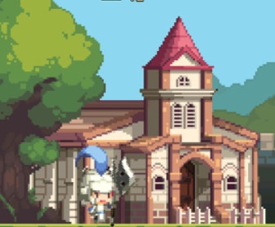
훈련을 마친 양 유닛은 넥서스 입구쪽에 생성됩니다.
플레이어가 벽을 세워 유닛 랠리포인트가 있다면 유닛은 곧바로 이동합니다.

유닛 애니메이션
이름 | Idle | Attack | Hit | Move
양 검병 |  | 검을 위로 치켜든 후 아래쪽으로 휘두릅니다.
양 창병 | 왼손으로 창을 세우고 서있습니다. | 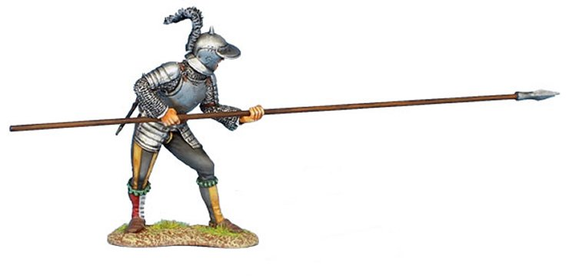 창을 앞으로 세우고 찌릅니다. |  | 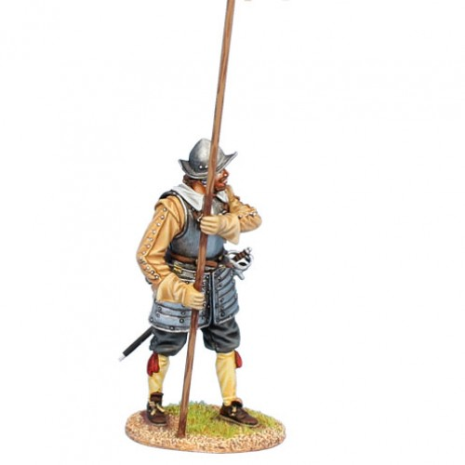 양손으로 창을 세우고 전진합니다.
양 궁수 | 오른손으로 활을 들고 서있습니다. | 적을 향해 활시위를 당긴 후 화살을 쏩니다.

